Hoja1
 |  |  | ETABS

 |  |  | CONCRETO

MODULO DE ELASTICIDAD

CONCRETO | 280 | Kg/cm2
ME | 252671.328

 |  |  | ACERO

ACERO GR 60

ASTM A 615
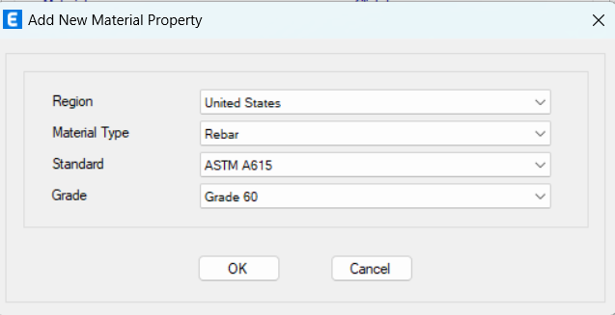

 |  | SECCION DE ELEMENTOS

 |  | COLUMNAS
Según normativa ACI 318-19 el momento de inercia se reduce a 70% en X Y Y
 | BASE (cm) | ALTURA (cm)
COLUMNA | 55 | 55

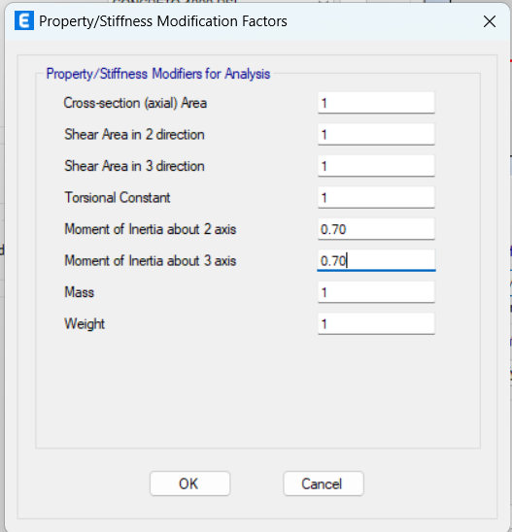

 |  |  | VIGA

Según normativa ACI 318-19 el momento de inercia se reduce a 35 % en X Y Y
 | BASE (cm) | ALTURA (cm)
VIGA | 30 | 55
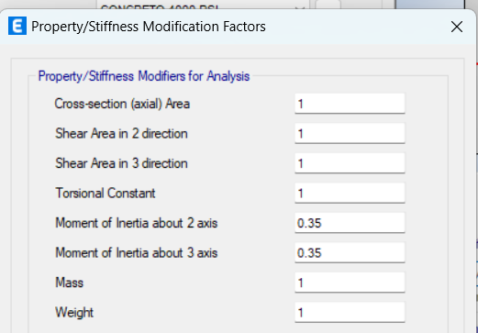

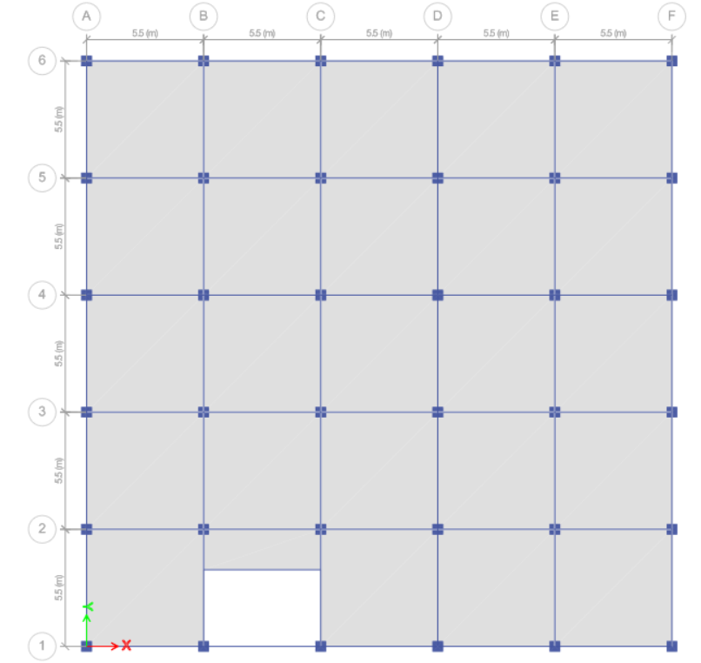

 |  |  | LOSA

 | ESPESOR (cm)
LOSA | 12

 |  | DISTRIBUCIÓN ARQUITECTONCIA

 |  |  | PLANTA 1

 |  |  | PLANTA DE 2-5
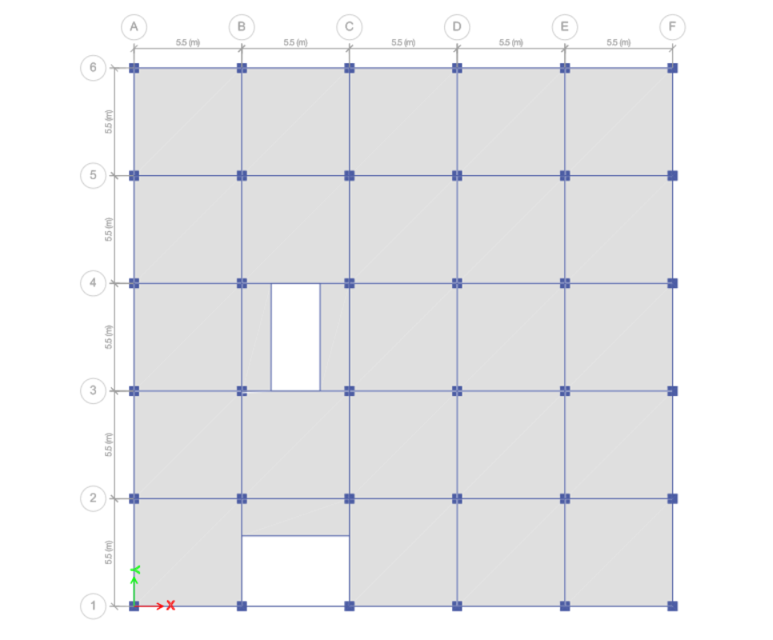

 |  |  | ISOMETRICO
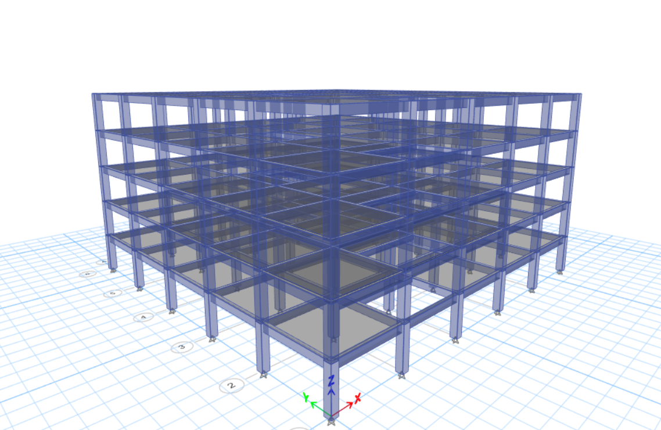

 |  |  | DIAFRAGMA RIGIDA
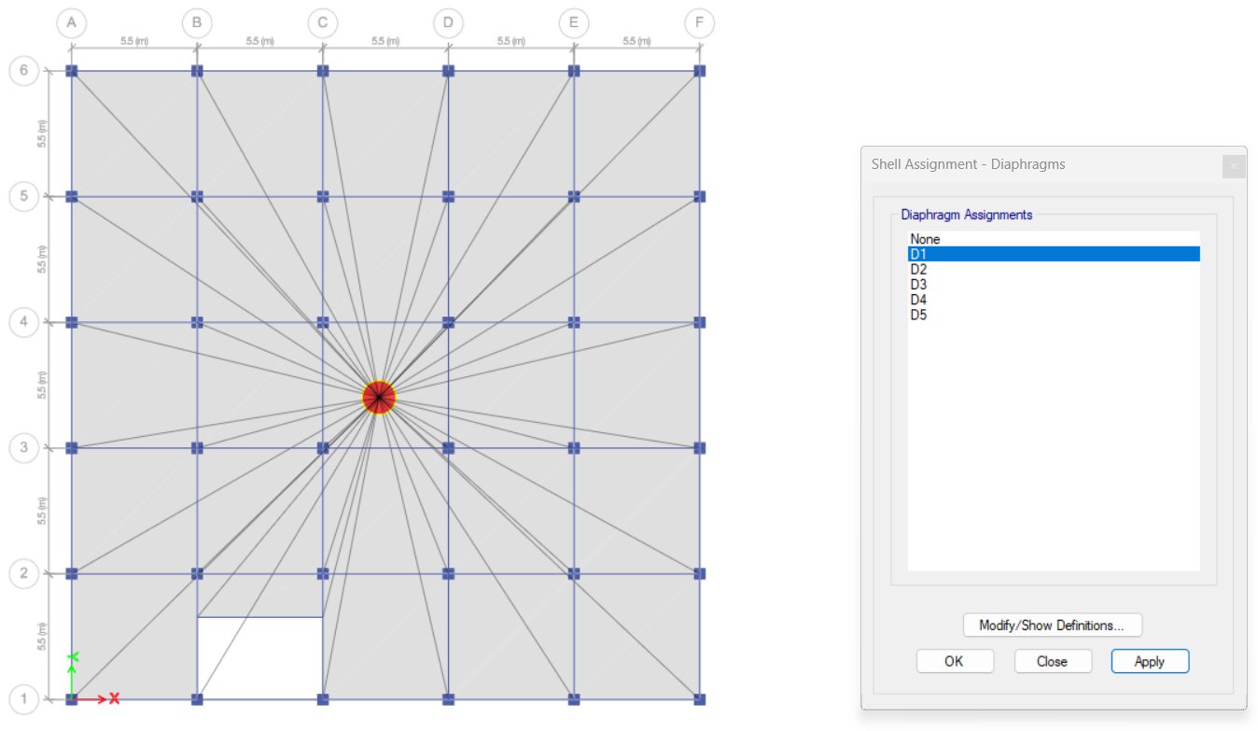

 |  | ASIGANCION DE CARGAS
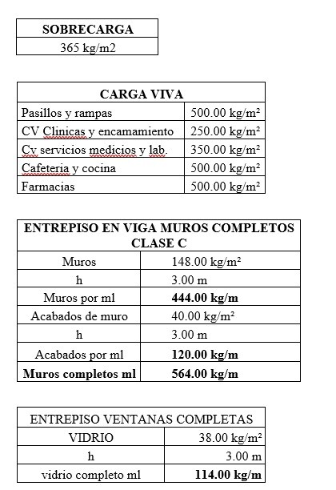

 |  |  | CARGAS VIVA DEL 2-3
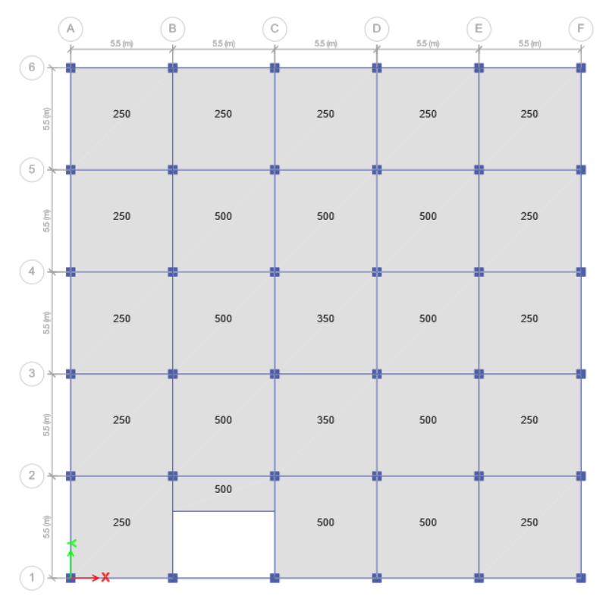

 |  | CARGAS VIVA DEL 3-4
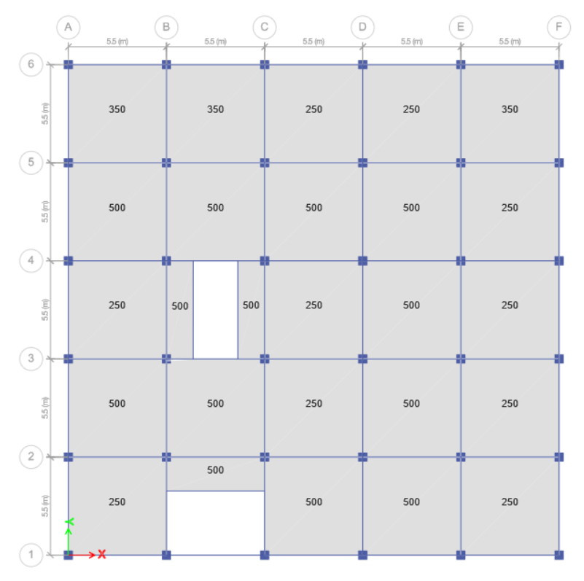

 |  | CARGA DE VIVA TECHO

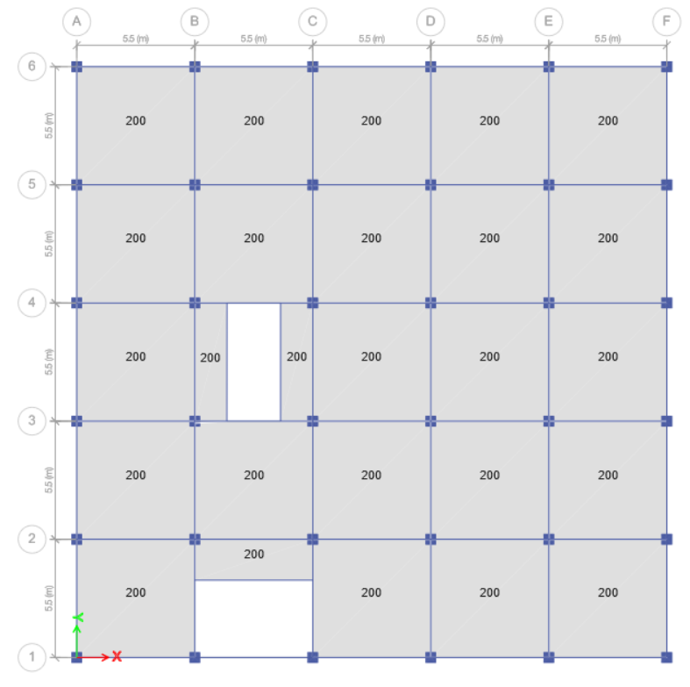

 |  | SOBRE CARGA
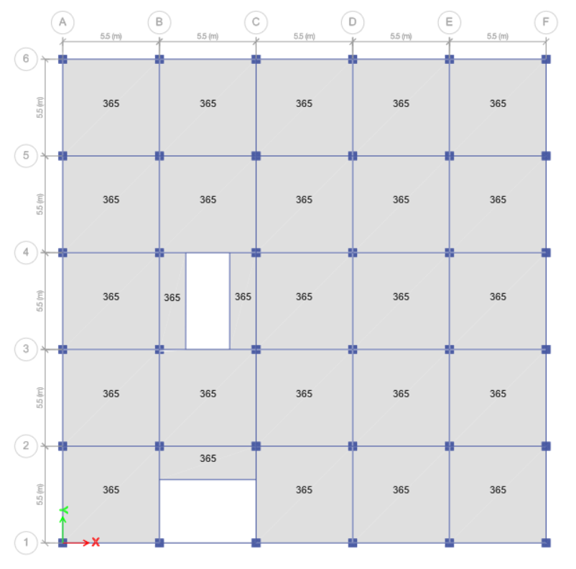

 |  | SOBRE CARGA EN VIGAS 2-3
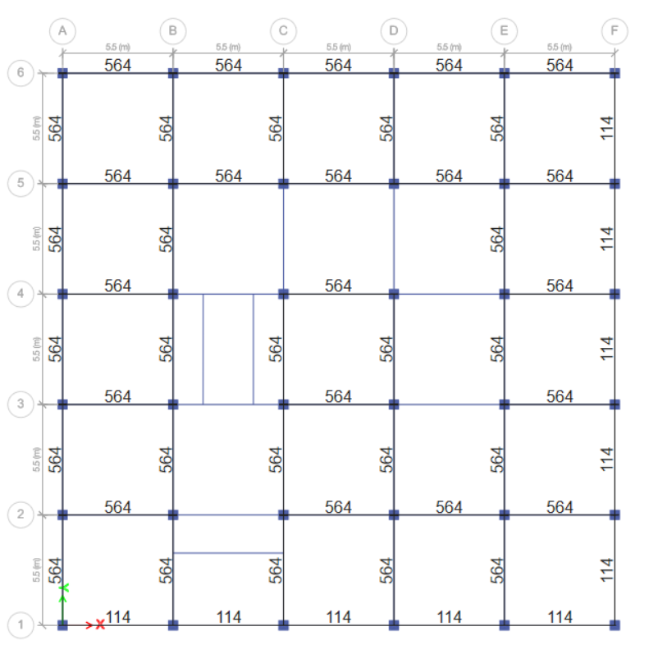

 |  | SOBRE CARGA EN VIGAS 4
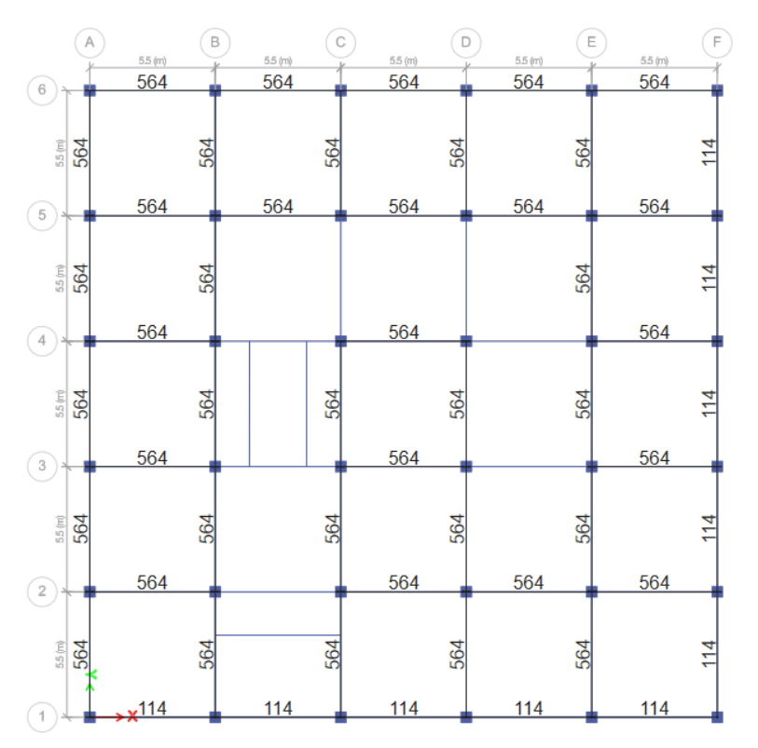

 |  | CARGA EN VIGAS PERIMETRALES (TECHO)

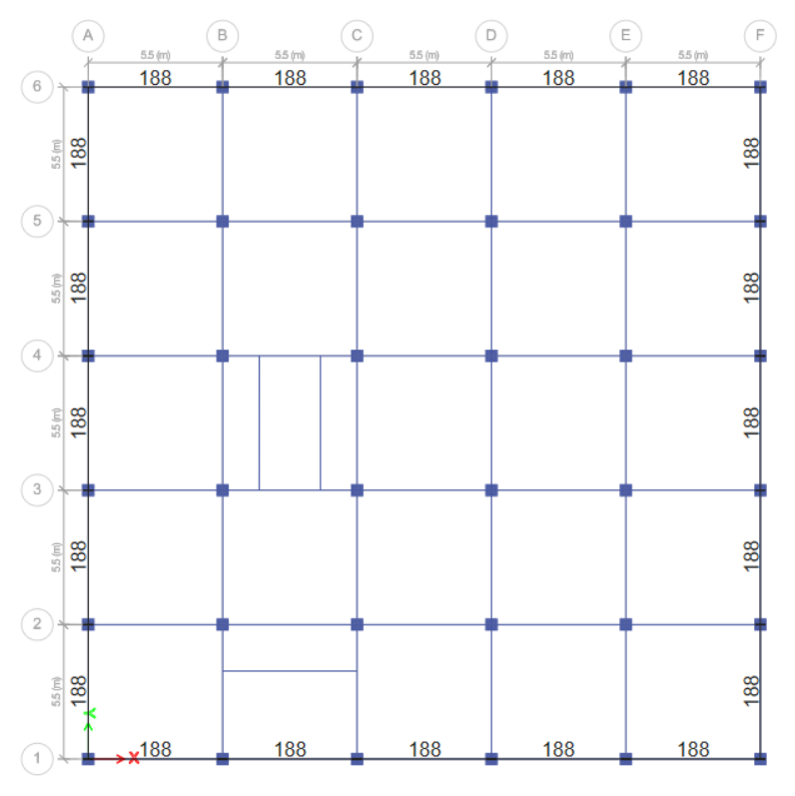

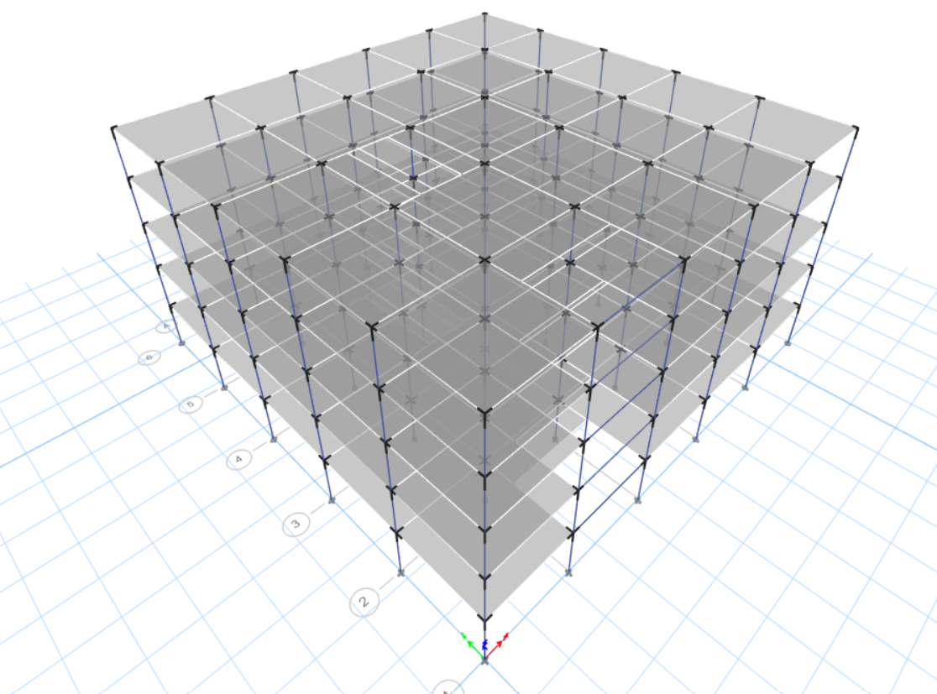
 |  | End Lenght Offset

0 a 1, siendo 0 un nodo sin
rigidez y 1 un nodo con rigidez
infinita, un valor de 0.5 puede ser
conveniente.

 |  | CENTRO DE MASA

 | CARGA MUERTA |  | 100%
 | SOBRE CARGA |  | 100%
 | CARGA VIVA |  | 25%

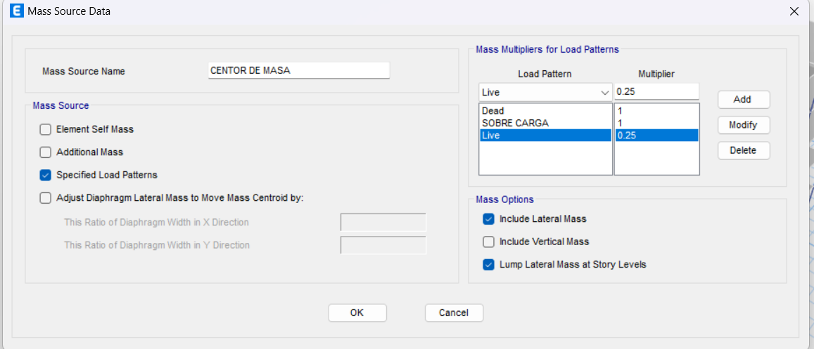

 |  | CENTRO DE RIGIDEZ

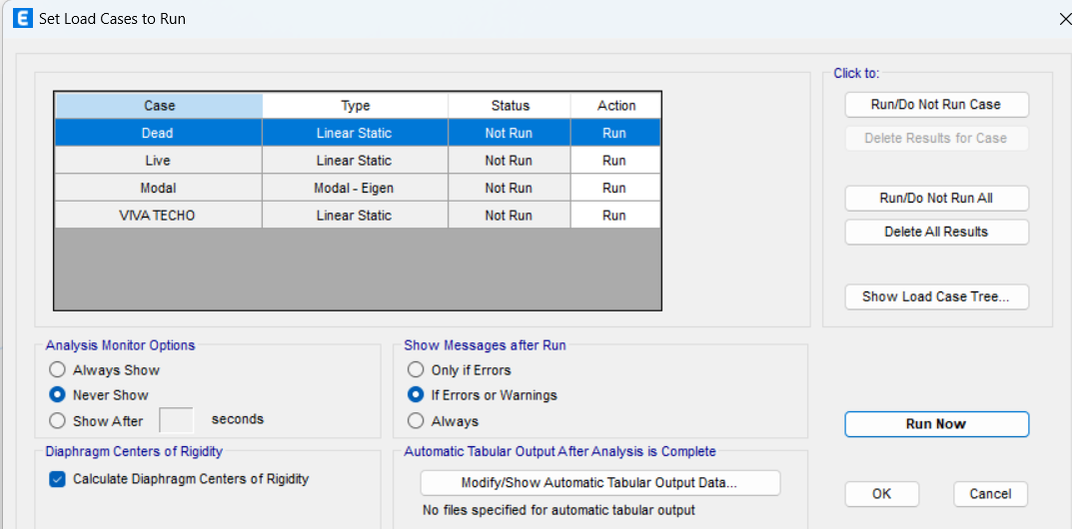

 |  | ESPECTRO DE RESPUESTA

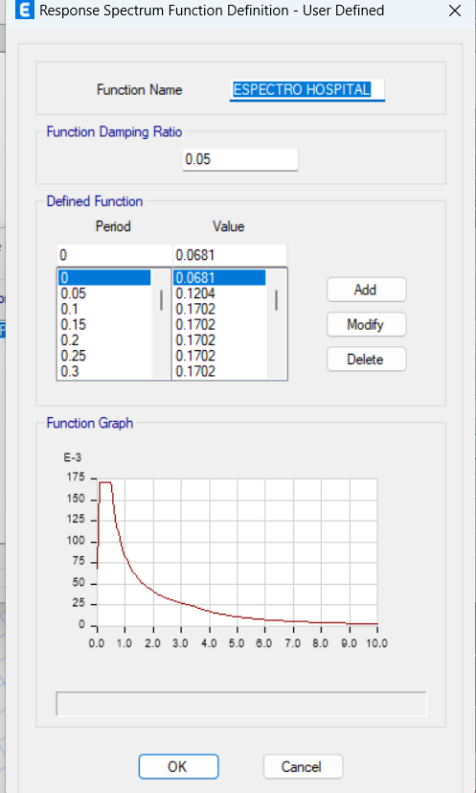

 |  | SISMO ESTATICO

COEFICINETE SISMICO |  | 0.1542

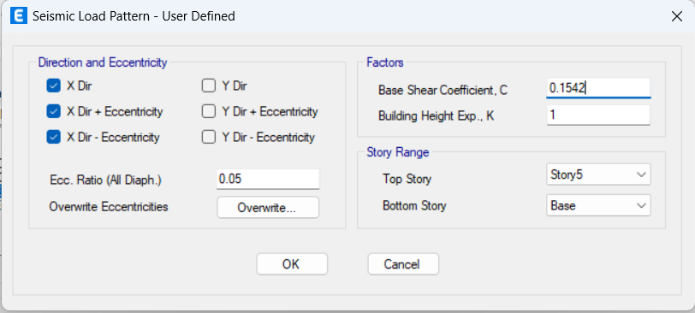

 |  | SISMO DINAMICO

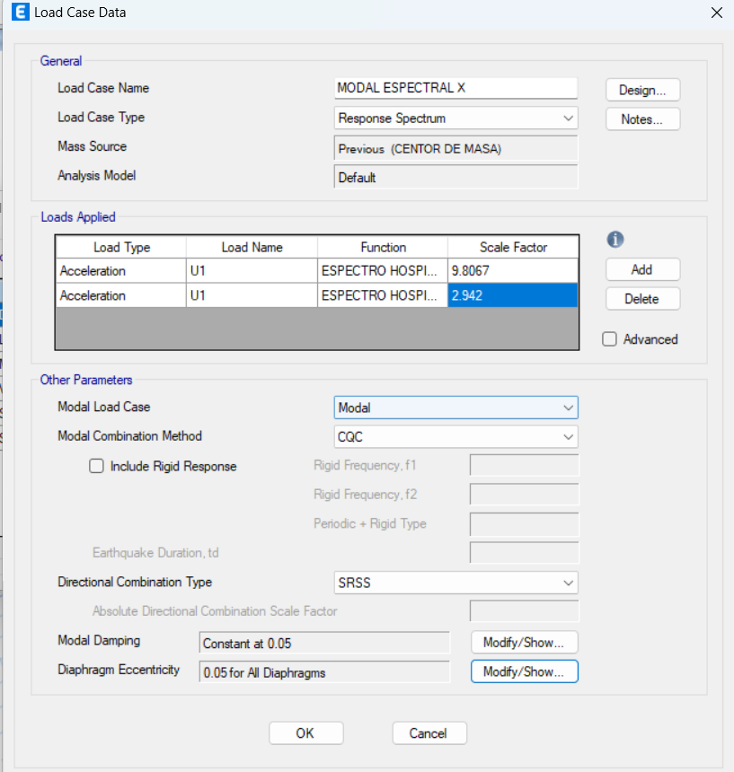
Para los sismos en eje X (U1) se toma el 100% y en Y 30%
Para los sismos en eje Y (U2) se toma el 100% y en X 30%

 |  | COMBINACIONES DE CARGA

Según normativa NSE 2 2018 CAPITULO 8-8.3.2

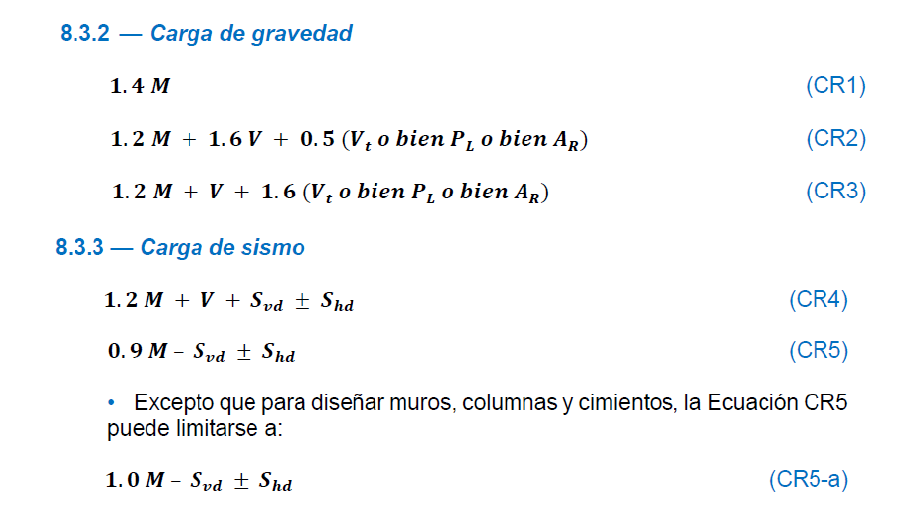

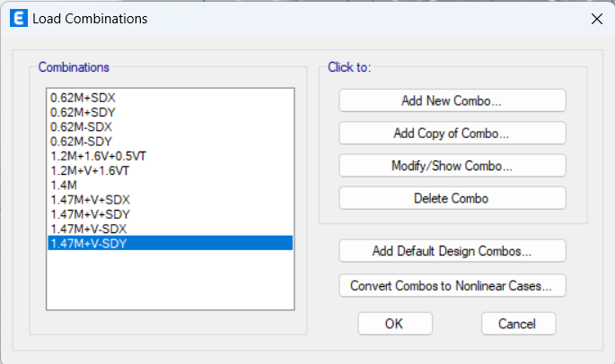

 |  | COMBINACIONES DE CARGA
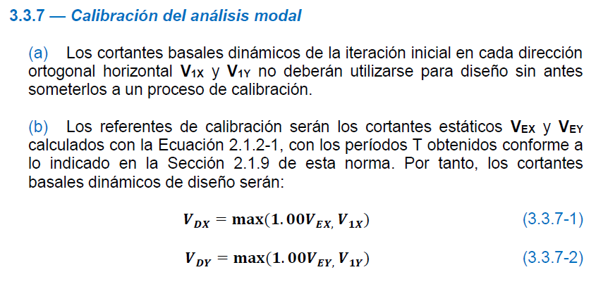

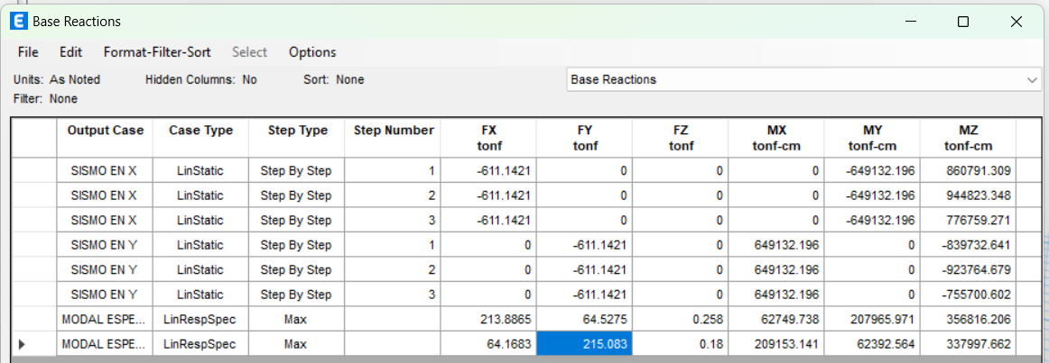

CALIBRACIÓN ANALISIS MODA EN X
CORTANTE BASAL ESTATICO |  | 725.0897 | TON
CORTANTE BASAL DINAMICO |  | 477.6149 | TON
MAXIMO DEL BASAL |  | 725.0897 | TON
FACTOR DE CALIBRACIÓN |  | 1.518147152

CALIBRACIÓN ANALISIS MODA EN Y
CORTANTE BASAL ESTATICO |  | 725.0897 | TON
CORTANTE BASAL DINAMICO |  | 3663.1599 | TON
MAXIMO DEL BASAL |  | 3663.1599 | TON
FACTOR DE CALIBRACIÓN |  | 1

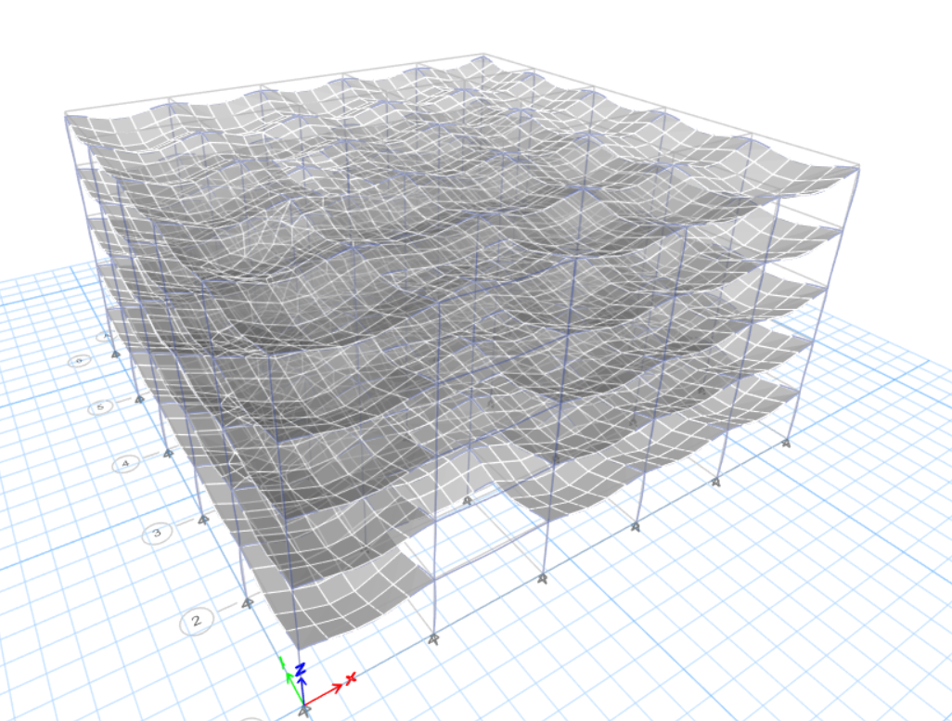

 |  | DERIVAS ESPERADAS

 |  |  | DERIVAS EN EJE X
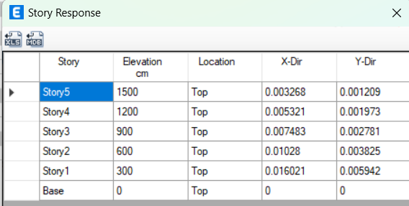

NIVEL | H PISOS (cm) | δc | Δe (relativo) Max Drifts | FACTOR 5.5 | Δu (relativo) | LIMITE NSE 3 | ESTADO
Story5 | 300 | 21.8065 | 0.003268 | 5.5 | 0.017974 | 0.02 | OK
Story4 | 300 | 19.2963 | 0.005321 | 5.5 | 0.0292655 | 0.02 | NO CUMPLE
Story3 | 300 | 15.1681 | 0.007483 | 5.5 | 0.0411565 | 0.02 | NO CUMPLE
Story2 | 300 | 9.6954 | 0.01028 | 5.5 | 0.05654 | 0.02 | NO CUMPLE
Story1 | 300 | 3.7598 | 0.016021 | 5.5 | 0.0881155 | 0.02 | NO CUMPLE
Base | 0 | 0 | 0 | 5.5 | 0 | 0

 |  |  | DERIVAS EN EJE Y

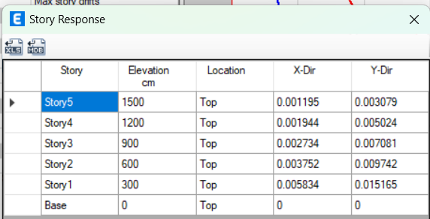

NIVEL | H PISOS (cm) | δc | Δe (relativo) Max Drifts | FACTOR 5.5 | Δu (relativo) | LIMITE NSE 3 | ESTADO
Story5 | 300 | 21.8065 | 0.001195 | 5.5 | 0.0065725 | 0.02 | OK
Story4 | 300 | 19.2963 | 0.001944 | 5.5 | 0.010692 | 0.02 | OK
Story3 | 300 | 15.1681 | 0.002734 | 5.5 | 0.015037 | 0.02 | OK
Story2 | 300 | 9.6954 | 0.003752 | 5.5 | 0.020636 | 0.02 | NO CUMPLE
Story1 | 300 | 3.7598 | 0.005834 | 5.5 | 0.032087 | 0.02 | NO CUMPLE
Base | 0 | 0 | 0 | 5.5 | 0 | 0

CALIBRACIÓN ANALISIS MODA EN X
CORTANTE BASAL ESTATICO |  | 715.9613 | TON
CORTANTE BASAL DINAMICO |  | 449.481 | TON
MAXIMO DEL BASAL |  | 715.9613 | TON
FACTOR DE CALIBRACIÓN |  | 1.592862212

CALIBRACIÓN ANALISIS MODA EN Y
CORTANTE BASAL ESTATICO |  | 715.9613 | TON
CORTANTE BASAL DINAMICO |  | 451.4719 | TON
MAXIMO DEL BASAL |  | 715.9613 | TON
FACTOR DE CALIBRACIÓN |  | 1.585838011

 |  |  | DERIVADAS CHEQUEADAS

 |  |  | DERIVAS EN EJE X

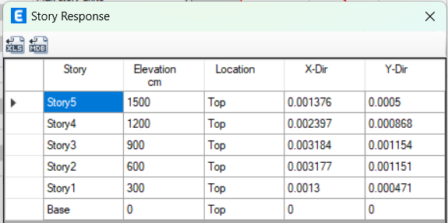

NIVEL | H PISOS (cm) | δc (cm) | Δe (relativo) Max Drifts | FACTOR 5.5 | Δu (relativo) | LIMITE NSE 3 | ESTADO
Story5 | 300 | 3.381 | 0.001376 | 5.5 | 0.007568 | 0.02 | OK
Story4 | 300 | 2.991 | 0.002397 | 5.5 | 0.0131835 | 0.02 | OK
Story3 | 300 | 2.2899 | 0.003184 | 5.5 | 0.017512 | 0.02 | OK
Story2 | 300 | 1.3424 | 0.003177 | 5.5 | 0.0174735 | 0.02 | OK
Story1 | 300 | 0.3901 | 0.0013 | 5.5 | 0.00715 | 0.02 | OK
Base | 0 | 0 | 0 | 5.5 | 0 | 0

 |  |  | DERIVAS EN EJE Y

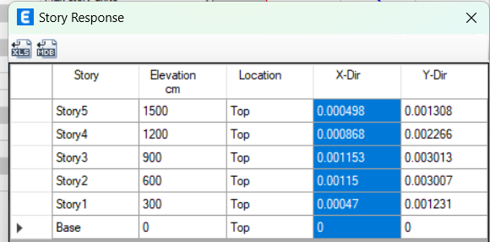

NIVEL | H PISOS (cm) | δc (cm) | Δe (relativo) Max Drifts | FACTOR 5.5 | Δu (relativo) | LIMITE NSE 3 | ESTADO
Story5 | 300 | 1.227 | 0.000498 | 5.5 | 0.002739 | 0.02 | OK
Story4 | 300 | 1.0843 | 0.000868 | 5.5 | 0.004774 | 0.02 | OK
Story3 | 300 | 0.8293 | 0.001153 | 5.5 | 0.0063415 | 0.02 | OK
Story2 | 300 | 0.4857 | 0.00115 | 5.5 | 0.006325 | 0.02 | OK
Story1 | 300 | 0.1411 | 0.00047 | 5.5 | 0.002585 | 0.02 | OK
Base | 0 | 0 | 0 | 5.5 | 0 | 0

PARA QUE LAS DERIVAS CUMPLIERA SE DEJO COLUMNAS DE 75X75 EN EL PRIMER
NIVEL Y EN EL SEGUNDO NIVEL SE DEJO COLUMNAS DE 55X55

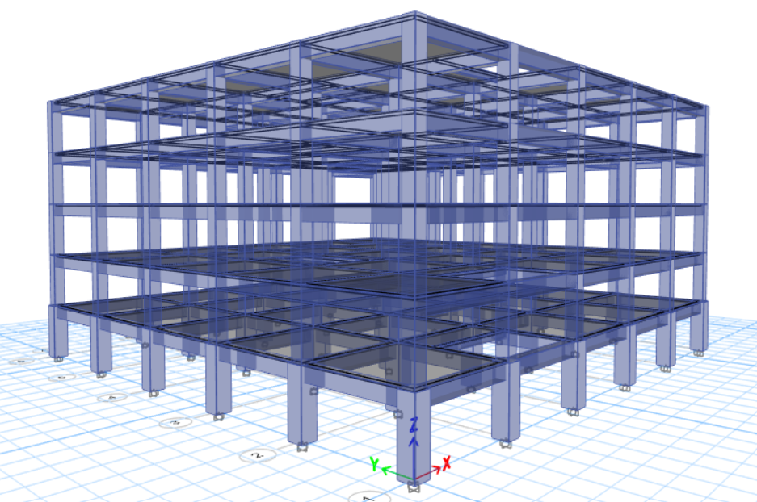

 |  | MAXIMUM STORY DRIFTS EN X

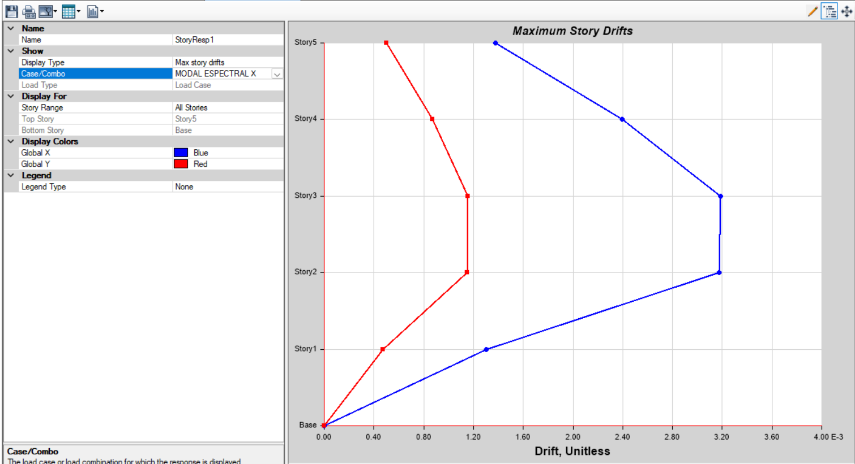

 |  | MAXIMUM STORY DRIFTS EN Y
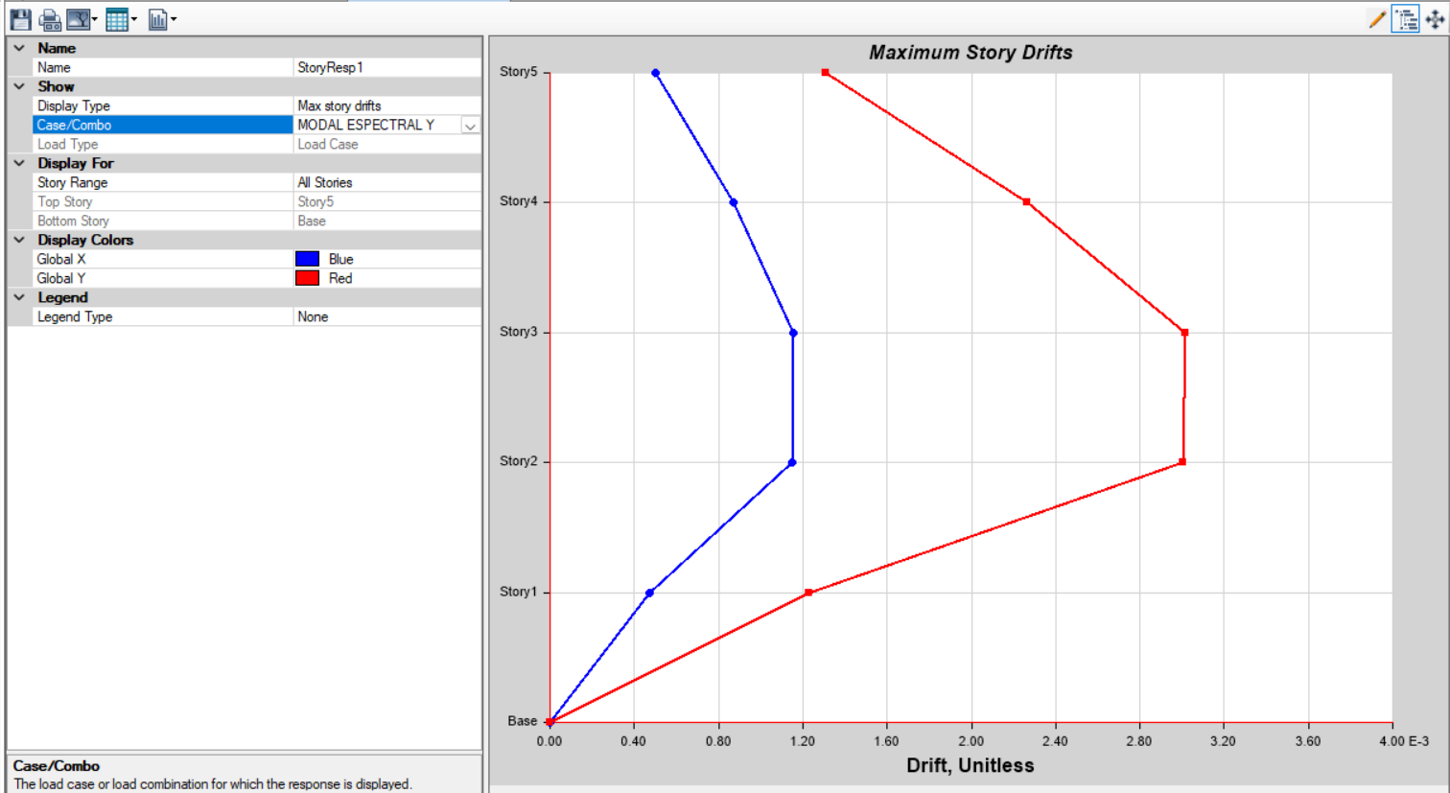

 |  | DEZPLAMIENTOS

EN X
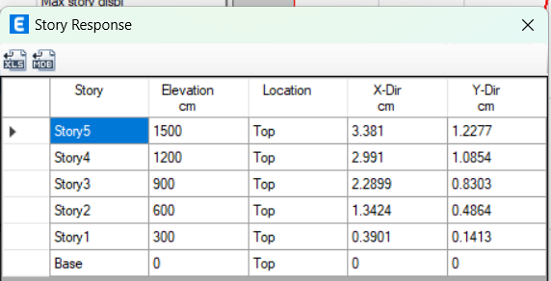

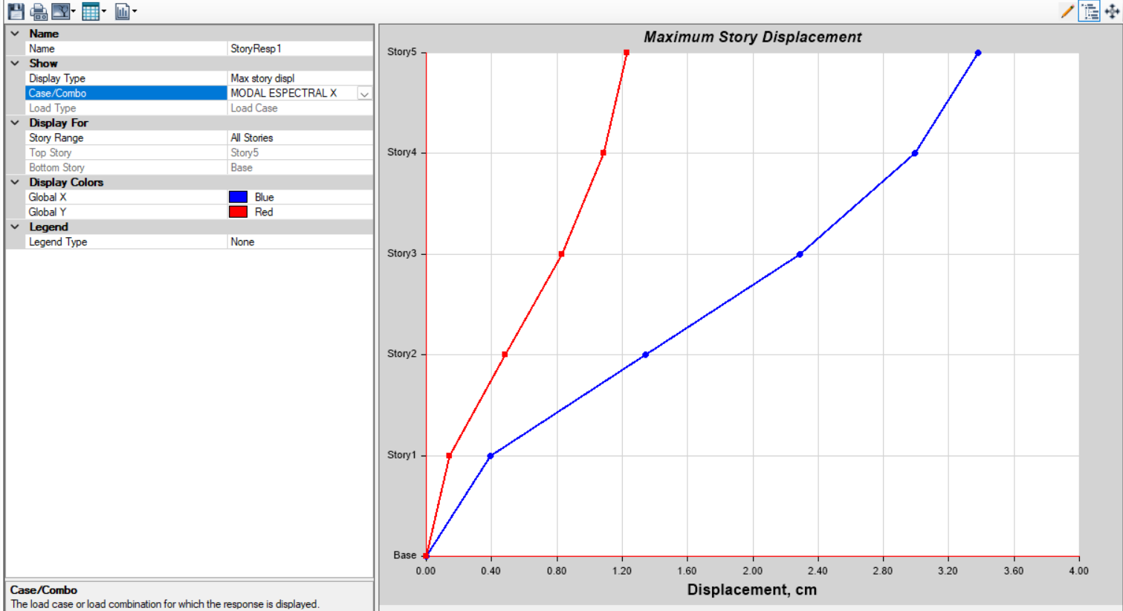

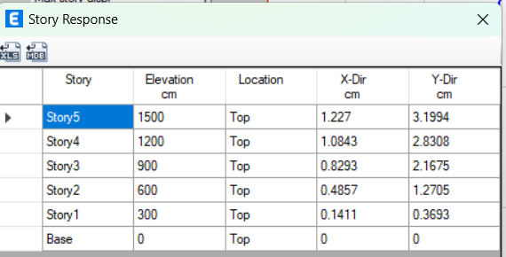
EN Y

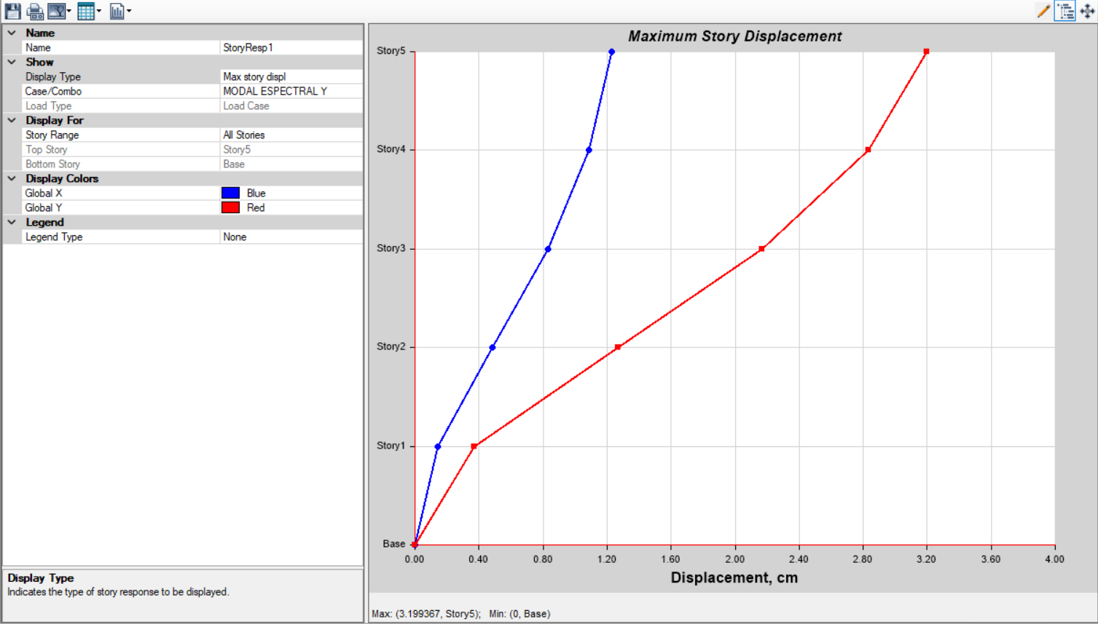

 |  |  | CHEQUEO DE DE LOS ELEMENTOS
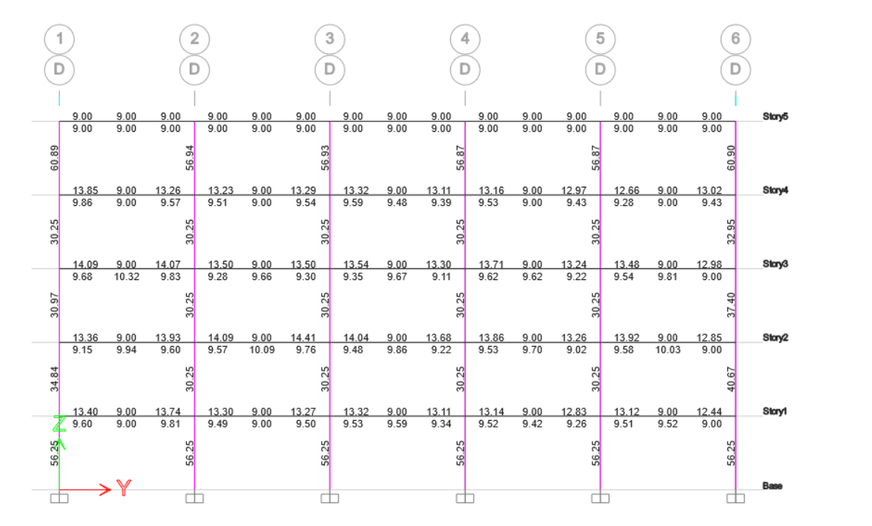

 | COLUMNA
COLUMNA | BASE (cm) | ALTURA (cm) | ACERO (cm2)
A | 75 | 75 | 56.25
B | 55 | 55 | 30.325

 | VIGA 1
VIGA 1 | BASE (cm) | ALTURA (cm)
 | 40 | 65
 | BASTONES + LONG (cm) | LONGITUDI-NAL (cm) | BASTONES + LONG (cm)
ACERO SUPERIOR | 13.32 | 9 | 13.32 |  | VIGA MAS CRITICA
ACERO INFERIOR | 9.6 | 9 | 9.6

 | VIGA 2 (SECUNDARIO)
VIGA 1 | BASE (cm) | ALTURA (cm)
 | 20 | 30
 | BASTONES + LONG (cm) | LONGITUDI-NAL (cm) | BASTONES + LONG (cm)
ACERO SUPERIOR | 3.59 | 2 | 68
ACERO INFERIOR | 2.3 | 2.52 | 2.36

 | LOSA
 | t (cm) | Armado
LOSA | 12 | No 4 @ 15 cm

 | ZAPATA
SECCIÓN (m) | 3X3
t (m) | 0.9

